必要書類一覧
入会申込 必要書類・注意事項 一覧

 | 各書類の日付は提出日ではなく記入した日としてください。
 | 県の免許申請と同時にお申込みいただけます。その場合、免許番号は空欄にしてください。
 | ※従たる事務所がある場合は、別途書類が必要になります。

 | 入会申込シートに入力した情報は一部のシートに反映しますが、印刷・提出前に記載漏れ等ないか各シート内の注意事項もよくご確認ください

 | ☑ | 協会指定申込書類 | 注意事項
1 |  | 入会申込書 | はじめにご入力ください 計算式が入っているセルは上書きしてください
2 |  | 弁済業務保証金分担金納付書
3 |  | 個人情報の取扱いについて（全日） | 内容についてご確認頂き、ご提出ください
4 |  | 個人情報の取扱いについて（保証） | 同上
5 |  | TRA入会申込書 | 緑色のセルに入力してください
6 |  | 個人情報の取扱いについて（TRA） | 内容についてご確認頂き、ご提出ください
7 |  | 全日本不動産政治連盟加入申込書 | 代表者個人での加入になります
8 |  | 誓約書（原本） | 法人実印（個人申込の場合は、個人実印）
9 |  | 確約書（原本） | 法人実印（個人申込の場合は、個人実印）
10 |  | 連帯保証人届出書（法人のみ・原本） | A4横のまま印刷してください 法人申込…法人（左面）に対して、代表者個人（右面）が保証してください （右面の連帯保証人欄のみ自署・実印、PC入力不可） 本籍地もお忘れなくご記載ください シート内注意事項を必ずご確認ください 個人申込…提出不要です
11 |  | 専任宅地建物取引士届 | 専任の取引士が2名以上いる場合はご提出ください
12 |  | レインズ 加入申込書
13 |  | 統括管理者 | 該当する場合はｼｰﾄ内の届出ﾎﾞﾀﾝよりﾌｫｰﾑを開いて入力送信してください。
以下の様式は入会申込書シートの内容が自動反映されませんのでご注意ください
Y１ |  | 入会審査チェックシート | 緑色のセルに入力してください。事務所調査の際に使用します
Y２ |  | 履歴書 （代表者・専任取引士・政令使用人 ） | 1 複数の役職を一人で兼任する場合は１部、別々の場合はそれぞれ作成してください 2 顔写真を貼り付けまたはPNGやJPEGの画像データの提出でも可 3 職歴は詳細に記載し、不動産業に従事したことがある場合は、事業者名の後に事業者の所在地（市町村名まで）を入力してください
Y３ |  | 事務所案内図 | 緑色のセルに入力してください。事務所調査で訪問するため目印等を記載願います。
Y４ |  | 宅地建物取引士個票 | 取引士証の両面をコピーして貼り付けまたは、PNGやJPEGの画像データの提出でも可

 |  | ご自身で用意していただく書類 | 注意事項
1 |  | 県へ提出の免許申請書一式（写し） | 免許申請後…県の受領印の有るもの １冊全ページのコピーを提出してください 免許申請前…受領印の無いものでかまいません 1冊全ページのコピーを提出してください ※後日（供託後）、県の受領印ページと朱書き訂正されたページは全て提出してください
2 |  | 法人組織は謄本（原本） | 全部事項証明書 発行3か月以内のもの
3 |  | 印鑑証明書（原本） | 法人申込…法人、代表者個人 各1通 個人申込…代表者個人 1通 発行3か月以内のもの
4 |  | 県の免許通知（写し） | 免許申請中の場合 県から郵送で到着次第、ご提出ください
5 |  | 宅地建物取引業免許証の写し | すでに宅建業免許を受けている場合

 | ※入会が承認されない場合は申込書類一式は返還しますが、その理由はお知らせできませんので予めご了承下さい。

 | 入会書類 提出先
 | 入会書類をご持参いただく際は事前にご連絡ください。


 | 公益社団法人全日本不動産協会 山梨県本部
 | 400-0047 山梨県甲府市徳行3-13-25 岩下ビル2F TEL 055-223-2103 FAX 055-223-2104
 |  | メール | webmaster@yamanashi.zennichi.or.jp

12.東日本レインズ加入申込書
 | 公益社団法人 全日本不動産協会 |  |  |  |  |  |  |  |  |  |  |  |  | R-No.
 | 全日本不動産関東流通センター 御中
 |  |  |  |  |  |  |  |  |  |  | 申込年月日： |  | 令和 |  | 年 | 月 | 日

▼ レインズIP加入申込書 ▼

 | 東日本レインズIP（以下「レインズ」）の諸規程並びに利用条件を遵守のうえ利用することを確約し、
 | 加入申込致します。

 | 商号又は名称（支店名も記載） |  |  |  |  |  |  |  |  |  |  | 代表者名

 | 免許番号 |  |  |  |  |  |  |  |  |  |  | 担当者名
 |  |  |  |  | （ | ）

 | 所在地 |  |  | 〒

 | TEL |  |  |  |  |  |  |  |  | FAX

 |  |  |  |  |  |  |  | ご | 注 | 意
・ | このお申込でレインズのIDが発行されます。ID及びパスワードは供託日に当協会へ登録のメールアドレスへ確認方法等をご通知致します。初期のパスワードはシステムで自動設定致します。希望するパスワードへ変更したい場合はログイン後に各自で変更をお願い致します。
 |  | 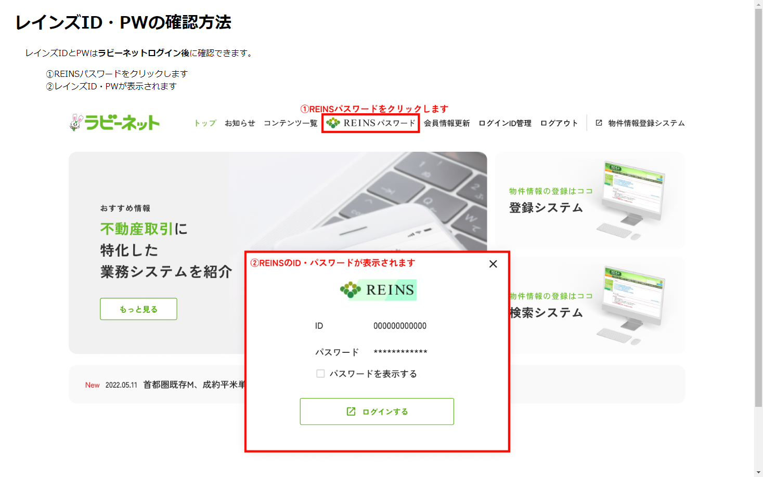
・ | レインズは公益財団法人東日本不動産流通機構が運営するシステムです。このシステムを利用し物件情報を登録することで宅地建物取引業法第34条2項の“指定流通機構への登録義務”を果たすことができます。

・ | 利用する前に運営規程や利用規約・ガイドライン、マニュアル等を必ずご一読下さい。 利用に際しましては各法令を遵守して下さい。規約やマニュアル等はレインズのメインメニューに掲載しております。

・ | レインズは一定以上のアクセスを行うと利用料が発生致します。レインズ利用料のご請求は「三井住友カード株式会社」を通じての請求となります。課金対象項目やお支払方法等、詳しくはレインズIPホームページを御覧下さい。

 |  |  | 〒１０２－００９３ 東京都千代田区紀尾井町3-30 全日会館
 |  |  |  |  |  |  | 全日本不動産関東流通センター |  |  |  |  |  |  | 電話 | 03-3263-4484

